申込書入力の補足
補足事項

 | ポスター賞の該当入力について

 | ポスター賞の該当入力はドロップダウンリストによる選択方式になっています。
 | 該当のセルをクリックすると入力する一覧が表示されますので該当する項目をクリックしてください。
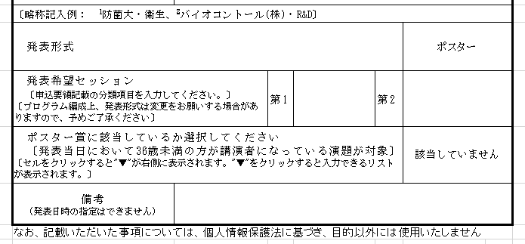

 | 【値を変更する場合】
 |  | 「該当していません」と表示されているセルをクリックします。
 |  | 右側に"▼"が表示されます。

 |  | "▼"をクリックするとリストが表示されます。

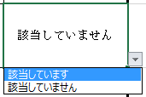
 |  | 該当する項目をクリックしてください。

 |  | 入力内容が変更されました。

